CollectiveAccess
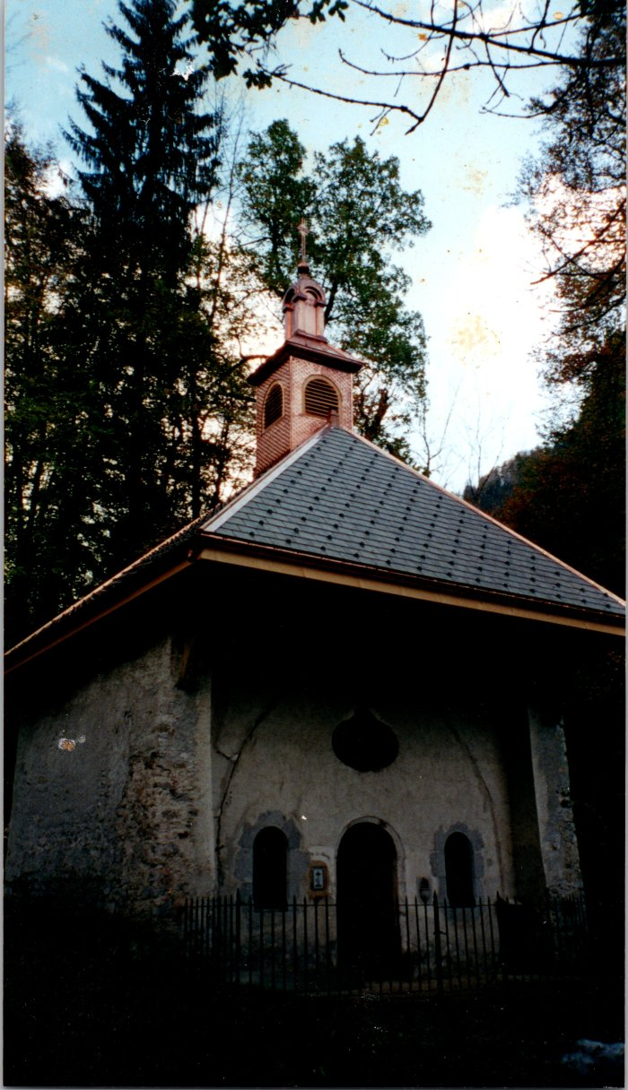
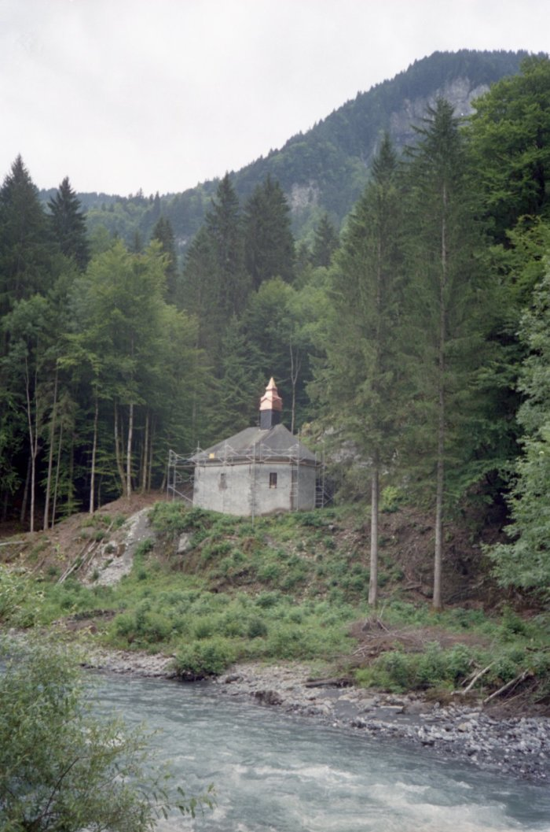
Image | Object | Description | Date
 | Photo du nouveau clocher de la chapelle de Salmoiry (54-007) | Photo du nouveau clocher de la chapelle de Salmoiry fait par Joseph Ducroz
 | Photos de la rénovation du clocher de la chapelle Notre Dame des Grâces (7-024) | Photos de la rénovation du clocher de la chapelle Notre Dame des Grâces
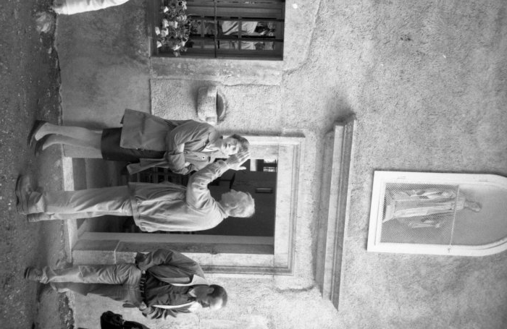 | Photos à la chapelle de Notre Dame des Grâces (7-025) | Photos à la chapelle de Notre Dame des Grâces

